ผลการใช้จ่ายงบประมาณ 2569
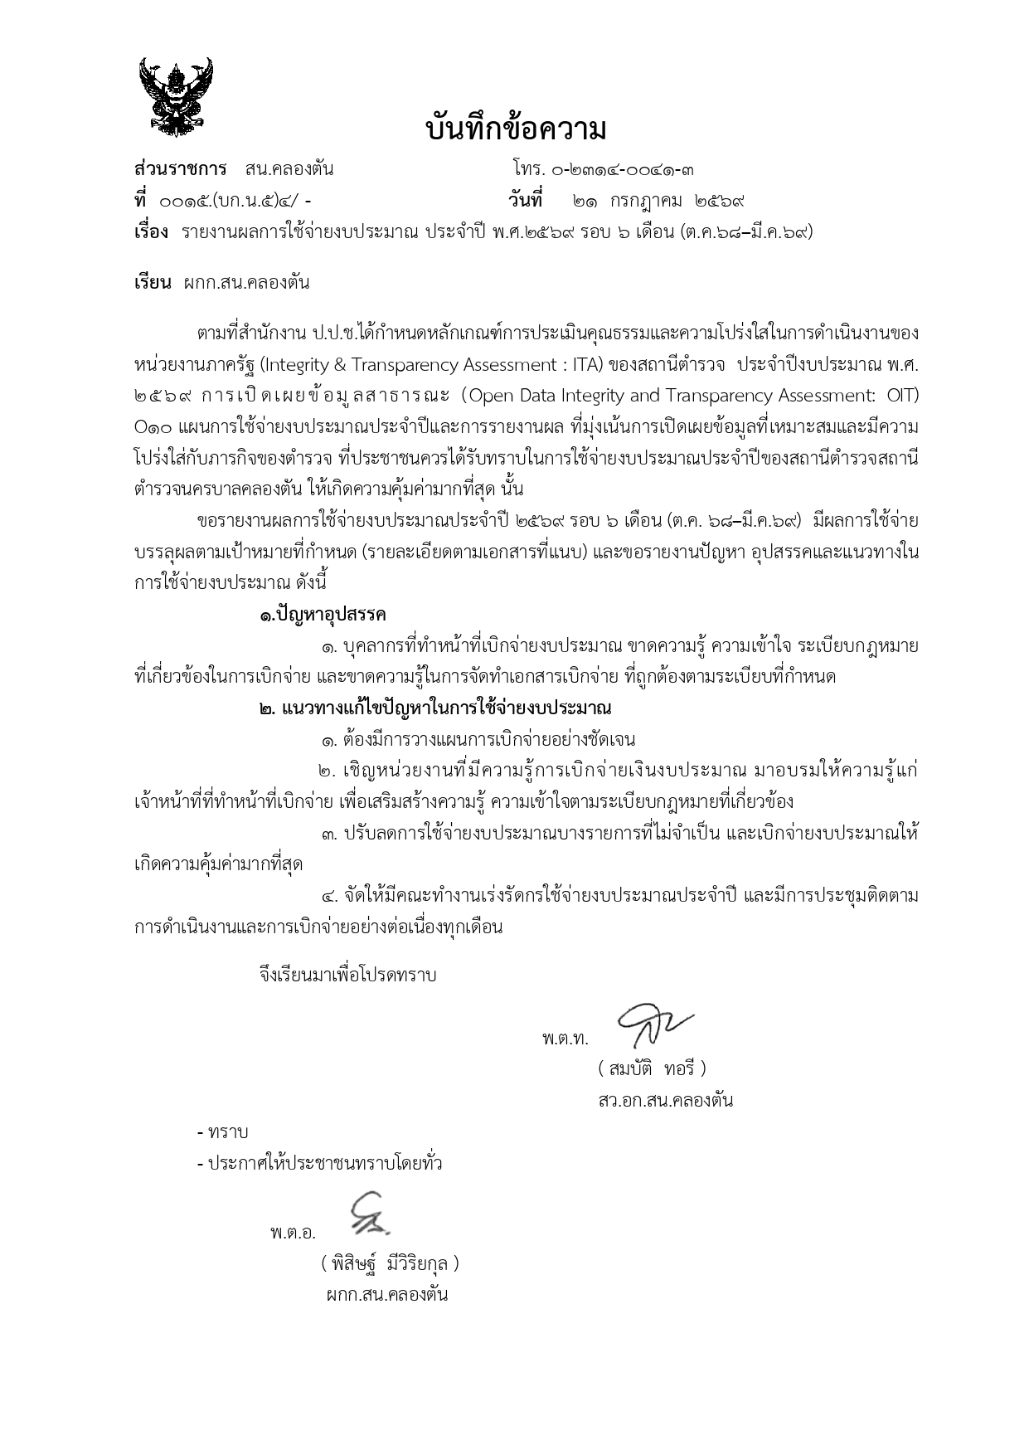
รายงานผลการใช้จ่ายงบประมาณ สถานีตำรวจนครบาลคลองตัน
ประจำปีงบประมาณ พ.ศ. 2569 ไตรมาส 1 - 2 ( 1 ต.ค.68 - 31 มี.ค.69)
ข้อมูล ณ วันที่ 21 กรกฎาคม 2569
ที่ | ชื่อโครงการ/กิจกรรม | ผลการดำเนินการ | งบประมาณที่ได้รับ | ผลการเบิกจ่าย | คิดเป็นร้อยละ | ปัญหา/อุปสรรค/
 |  |  |  |  |  | แนวทางการแก้ไข
1 | โครงการการบังคับใช้กฎหมาย อำนวยความยุติธรรมและบริการประชาชน
 | - กิจกรรม การบังคับใช้กฎหมายและบริการประชาชน
 | -ค่าตอบแทน
 | ค่าเบี้ยประชุม กต.ตร. | ต่ำกว่าเป้าหมาย | 175,000.00 | 76,800.00 | 43.89 | ไม่มีปัญหาอุปสรรค
 | ค่าตอบแทนปฏิบัติงานนอกเวลาราชการ | ต่ำกว่าเป้าหมาย | 2,000,000.00 | 635,900.00 | 31.80 | ไม่มีปัญหาอุปสรรค
 | - ค่าใช้สอย
 | ค่าเช่าเครื่องถ่ายเอกสาร | บรรลุผลตามเป้าหมาย | 96,300.00 | 48,150.00 | 50.00 | ไม่มีปัญหาอุปสรรค
 | ค่าจ้างเหมาบริการทำความสะอาด | บรรลุผลตามเป้าหมาย | 312,000.00 | 156,000.00 | 50.00 | ไม่มีปัญหาอุปสรรค
 | ค่าเดินทางไปราชการ ค่าเบี้ยเลี้ยง ที่พัก พาหนะ | ต่ำกว่าเป้าหมาย | 70,000.00 | 8,215.76 | 11.74 | ไม่มีปัญหาอุปสรรค
 | ค่าซ่อมแซมยานพาหนะ | ต่ำกว่าเป้าหมาย | 217,400.00 | 4,980.00 | 2.29 | ไม่มีปัญหาอุปสรรค
 | ค่าซ่อมแซม/ปรับปรุงพัฒนาหน่วยฯ | ต่ำกว่าเป้าหมาย | 1,630,000.00 | 671,641.76 | 41.21 | ไม่มีปัญหาอุปสรรค
 | - ค่าวัสดุ
 | ค่าน้ำมันเชื้อเพลิง | ต่ำกว่าเป้าหมาย | 2,500,000.00 | 1,090,796.40 | 43.63 | ไม่มีปัญหาอุปสรรค
 | ค่าอาหารผู้ต้องหา | บรรลุผลตามเป้าหมาย | 60,000.00 | 34,375.00 | 57.29 | ไม่มีปัญหาอุปสรรค
 | ค่าวัสดุสำนักงาน | ต่ำกว่าเป้าหมาย | 200,000.00 | 95,056.66 | 47.53 | ไม่มีปัญหาอุปสรรค
 | ค่าวัสดุคอมพิวเตอร์ | ต่ำกว่าเป้าหมาย | 100,000.00 | 0.00 | 0.00 | อยู่ระหว่างจัดทำเอกสารเบิกจ่าย
 | ค่าวัสดุแบบพิมพ์ | ต่ำกว่าเป้าหมาย | 100,000.00 | 4,975.50 | 4.98 | ไม่มีปัญหาอุปสรรค
 | - ค่าสาธารณูปโภค | บรรลุผลตามเป้าหมาย | 812,000.00 | 719,365.90 | 88.59 | ไม่มีปัญหาอุปสรรค
 | - งานสอบสวน 5 ค่า | บรรลุผลตามเป้าหมาย | 130,000.00 | 125,000.00 | 96.15 | ไม่มีปัญหาอุปสรรค

2 | โครงการการปฏิรูประบบงานตำรวจ
 | - กิจกรรมการปฏิรูประบบงานสอบสวนและการบังคับใช้กฎหมาย | ต่ำกว่าเป้าหมาย | 240,800.00 | 85,000.00 | 35.30 | ไม่มีปัญหาอุปสรรค

3 | โครงการปราบปรามการค้ายาเสพติด
 | - กิจกรรมการสกัดกั้น ปราบปราม การผลิตการค้ายาเสพติด
 | 1. โครงการบริหารจัดการสกัดกั้นยาเสพติดพื้นที่ | บรรลุผลตามเป้าหมาย | 10,000.00 | 5,000.00 | 50.00 | ไม่มีปัญหาอุปสรรค
 | ชายแดนและพื้นที่พักคอย Heart Land
 | 2. โครการสลายโครงการสร้างเครือข่ายผู้มีอิทธิพล | บรรลุผลตามเป้าหมาย | 11,400.00 | 5,700.00 | 50.00 | ไม่มีปัญหาอุปสรรค
 | และกลุ่มชาติพันธ์ที่เกี่ยวข้องกับยาเสพติด
 | -กิจกรรมการสกัดกั้น ปราบปราม การผลิตการค้ายาเสพติด | บรรลุผลตามเป้าหมาย | 20,000.00 | 10,000.00 | 50.00 | ไม่มีปัญหาอุปสรรค
 | รายการค่าใช้จ่ายในการปราบปราม
 | นักค้ายาเสพติดและสกัดกั้น การนำเข้า-ส่งออกยาเสพติด

4 | โครงการสร้างภูมิคุ้มกันและป้องกันยาเสพติด
 | - กิจกรรมการสร้างภูมคุ้มกันในกลุ่มเป้าหมายระดับโรงเรียน | บรรลุผลตามเป้าหมาย | 4,280.00 | 2,140.00 | 50.00 | ไม่มีปัญหาอุปสรรค
 | ประถม มัธยมฯ ค่าใช้จ่ายโครงการตำรวจประสานโรงเรียน
 | - กิจกรรมการสร้างภูมคุ้มกันในกลุ่มเป้าหมายระดับโรงเรียน | ต่ำกว่าเป้าหมาย | 81,900.00 | 18,800.00 | 22.95 | ไม่มีปัญหาอุปสรรค
 | ค่าใช้จ่ายโครการดำเนินงานตำบลยั่งยืน

5 | โครงการเพิ่มประสิทธิภาพการบริหารจัดการทำงานคนต่างด้าวที่ทำงานโดยผิดกฎหมาย
 | โครงการเพิ่มประสิทธิภาพการบริหารจัดการทำงานคนต่างด้าวที่ทำงานโดยผิดกฎหมาย | ต่ำกว่าเป้าหมาย | 18,900.00 | 0.00 | 0.00 | ยังไม่ดำเนินการเบิกจ่าย

รวมรายละเอียดการเบิกจ่ายงบประมาณ พ.ศ.2569 |  |  | 8,789,980.00 | 3,797,896.98 | 43.21

 | ปัญหา / อุปสรรค
 | 1. บุคลากรที่ทำหน้าที่เบิกจ่ายงบประมาณ ขาดความรู้ ความเข้าใจ ระเบียบ กฎหมายที่เกี่ยวข้องในการเบิกจ่าย และขาดความรู้ในการจัดทำเอกสารเบิกจ่าย ที่ถูกต้องตามระเบียบที่กำหนด
 | แนวทางแก้ไขปัญหาในการใช้จ่ายงบประมาณ
 | 1. ต้องมีการวางแผนการเบิกจ่ายอย่างชัดเจน
 | 2. เชิญหน่วยงานที่มีความรู้การเบิกจ่ายงบประมาณ มาอบรมให้ความรู้แก่บุคลากรที่ทำหน้าที่เบิกจ่าย เพื่อเสริมสร้างความรู้ ความเข้าใจตามระเบียบกฎหมายที่เกี่ยวข้อง
 | 3. ปรับลดการใช้จ่ายงบประมาณบางรายการที่ไม่จําเป็น และเบิกจ่ายงบประมาณให้คุ้มค่ามากที่สุด
 | 4. จัดให้มีการแต่งตั้งคณะทำงานเร่งรัดการใช้จ่ายงบประมาณรายจ่ายประจำปี และมีการประชุมเร่งรัด ติดตามการดําเนินงานและการเบิกอย่างต่อเนื่องทุกเดือน

พ.ต.ท. ผู้รายงาน
( สมบัติ ทอรี )
สว.อก.สน.คลองตัน
พ.ต.อ. ผู้ตรวจรายงาน
( พิสิษฐ์ มีวิริยกุล )
ผกก.สน.คลองตัน

